行政事業レビューシート
 |  |  |  |  |  |  |  |  |  |  |  |  |  |  |  |  |  |  |  |  |  | 事業番号 |  |  |  |  |  | 0007
平成２７年度行政事業レビューシート |  |  |  |  |  |  |  |  |  |  |  |  |  |  |  |  |  |  |  |  | （ | 金融庁 |  |  |  |  |  |  |  |  | ）
事業名 |  |  | 店頭デリバティブ取引情報の蓄積・分析システム経費 |  |  |  |  |  |  |  |  |  |  | 担当部局庁 |  |  |  | 総務企画局 |  |  |  |  |  |  |  | 作成責任者
事業開始年度 |  |  | 平成２４年度 |  |  | 事業終了 （予定）年度 |  |  |  | 終了予定なし |  |  |  | 担当課室 |  |  |  | 市場課 市場業務室 |  |  |  |  |  |  |  | 吉田 修
会計区分 |  |  | 一般会計 |  |  |  |  |  |  |  |  |  |  | 政策・施策名 |  |  |  | 施策Ⅲ… 公正・透明で活力ある市場の構築 施策１…市場インフラの構築のための制度・環境整備
根拠法令 （具体的な 条項も記載） |  |  | 金融商品取引法第156条の63～66 |  |  |  |  |  |  |  |  |  |  | 関係する計画、通知等 |  |  |  | ・CPSS/IOSCO市中協議報告書「金融市場インフラのための原則」（平成23年３月10日） ・「店頭デリバティブ市場規制にかかる検討会」における議論の取りまとめ（平成23年12月26日） ・「世界最先端IT国家創造宣言」（平成25年６月14日閣議決定、平成26年６月24日改訂）
主要政策・施策 |  |  | ＩＴ戦略 |  |  |  |  |  |  |  |  |  |  | 主要経費 |  |  |  | その他の事項経費
事業の目的 （目指す姿を簡潔に。3行程度以内） |  |  | ○金融商品取引業者等、取引情報蓄積機関、清算機関から店頭デリバティブの取引情報を収集し、公表することで店頭デリバティブ取引の決済の安定性・透明性の向上を図る。 ○金融・資本市場の国際競争力を強化するため、信頼性が高く、魅力ある市場を構築する。
事業概要 （5行程度以内。別添可） |  |  | ○金融商品取引業者等、取引情報蓄積機関、清算機関から提出される店頭デリバティブ取引情報を蓄積し、集計するための「店頭デリバティブ取引情報の報告・蓄積システム」の開発・運用を行う。 ○金融商品取引法第156条の66第１項の規定に基づき、金融商品取引業者等、取引情報蓄積機関、清算機関から提出される店頭デリバティブ取引情報の集計結果を公表する。
実施方法 |  |  | 直接実施、委託・請負
予算額・ 執行額 （単位:百万円） |  |  |  |  |  |  | 24年度 |  |  |  |  | 25年度 |  |  |  |  | 26年度 |  |  |  |  |  | 27年度 |  |  |  | 28年度要求
 |  |  | 予算の状況 | 当初予算 |  |  | 72 |  |  |  |  | 52 |  |  |  |  | 18 |  |  |  |  |  | 40
 |  |  |  | 補正予算 |  |  | - |  |  |  |  | - |  |  |  |  | - |  |  |  |  |  | -
 |  |  |  | 前年度から繰越し |  |  | - |  |  |  |  | - |  |  |  |  | - |  |  |  |  |  | - |  |  |  | -
 |  |  |  | 翌年度へ繰越し |  |  | - |  |  |  |  | - |  |  |  |  | - |  |  |  |  |  | -
 |  |  |  | 予備費等 |  |  | - |  |  |  |  | - |  |  |  |  | - |  |  |  |  |  | -
 |  |  |  | 計 |  |  | 72 |  |  |  |  | 52 |  |  |  |  | 18 |  |  |  |  |  | 40 |  |  |  | 0
 |  |  | 執行額 |  |  |  | 69 |  |  |  |  | 50 |  |  |  |  | 26
 |  |  | 執行率（％） |  |  |  | 96% |  |  |  |  | 96% |  |  |  |  | 144%
成果目標及び成果実績 （アウトカム） |  |  | 定量的な成果目標 |  |  |  | 成果指標 |  |  |  |  |  |  |  | 単位 |  |  | 24年度 |  |  |  | 25年度 |  |  | 26年度 |  |  | 目標最終年度
 |  |  |  |  |  |  |  |  |  |  |  |  |  |  |  |  |  |  |  |  |  |  |  |  |  |  |  |  | 27 | 年度
 |  |  | 清算集中された円金利スワップ取引の割合を対前年度比で維持・向上させていく。 |  |  |  | 清算集中された円金利スワップ取引の割合 |  |  |  |  |  |  | 成果実績 | ％ |  |  | - |  |  |  | 13 |  |  | 19
 |  |  |  |  |  |  |  |  |  |  |  |  |  | 目標値 | ％ |  |  | - |  |  |  | - |  |  | 13 |  |  | 19
 |  |  |  |  |  |  |  |  |  |  |  |  |  | 達成度 | ％ |  |  | - |  |  |  | - |  |  | 152

活動指標及び活動実績 （アウトプット） |  |  | 活動指標 |  |  |  |  |  |  |  |  |  |  |  | 単位 |  |  | 24年度 |  |  |  | 25年度 |  |  | 26年度 |  |  | 27年度活動見込
 |  |  | 店頭デリバティブ取引情報の集計結果を金融庁ウェブサイトに公表 |  |  |  |  |  |  |  |  |  |  | 活動実績 | 件／年 |  |  | - |  |  |  | - |  |  | 4
 |  |  |  |  |  |  |  |  |  |  |  |  |  | 当初見込み | - |  |  | - |  |  |  | - |  |  | - |  |  | -
単位当たり コスト |  |  | 算出根拠 |  |  |  |  |  |  |  |  |  |  |  | 単位 |  |  | 24年度 |  |  |  | 25年度 |  |  | 26年度 |  |  | 27年度見込
 |  |  | 予算執行額／稼働日数 |  |  |  |  |  |  |  |  |  |  | 単位当たり コスト | 千円 |  |  | - |  |  |  | 138 |  |  | 50 |  |  | 108
 |  |  |  |  |  |  |  |  |  |  |  |  |  | 計算式 | 百万円/日 |  |  | - |  |  |  | 50/360 |  |  | 18/360 |  |  | 39/360
平成27・28年度予算内訳（単位：百万円） |  | 費 目 |  |  | 27年度当初予算 |  |  |  | 28年度要求 |  |  |  | 主な増減理由
 |  | 情報処理業務庁費 |  |  | 40

 |  | 計 |  |  | 40 |  |  |  | 0

事業所管部局による点検・改善
 |  | 項 目 |  |  |  |  |  |  |  |  |  |  |  |  |  |  | 評 価 |  | 評価に関する説明
国費投入の必要性 |  | 事業の目的は国民や社会のニーズを的確に反映しているか。 |  |  |  |  |  |  |  |  |  |  |  |  |  |  | ○ |  | 市場の透明性を向上させる事業であり、社会のニーズを適格に反映している。
 |  | 地方自治体、民間等に委ねることができない事業なのか。 |  |  |  |  |  |  |  |  |  |  |  |  |  |  | ○ |  | 市場の透明性を向上させる事業であり、国が実施すべきものである。
 |  | 政策目的の達成手段として必要かつ適切な事業か。政策体系の中で優先度の高い事業か。 |  |  |  |  |  |  |  |  |  |  |  |  |  |  | ○ |  | 市場の透明性を向上させるために取引情報を収集するものであり、必要かつ適切な事業である。また、市場の透明性を向上させることは優先度の高い事業である。
事業の効率性 |  | 競争性が確保されているなど支出先の選定は妥当か。 |  |  |  |  |  |  |  |  |  |  |  |  |  |  | ○ |  | 業務委託先の選定にあたり、一般競争入札による調達を実施しており、支出先の選定は妥当である。
 |  | 受益者との負担関係は妥当であるか。 |  |  |  |  |  |  |  |  |  |  |  |  |  |  | ‐ |  | -
 |  | 単位当たりコスト等の水準は妥当か。 |  |  |  |  |  |  |  |  |  |  |  |  |  |  | ○ |  | システムの調達金額については、CIO補佐官による工数や単価の確認を受けており、単位当たりコスト等は妥当である。
 |  | 資金の流れの中間段階での支出は合理的なものとなっているか。 |  |  |  |  |  |  |  |  |  |  |  |  |  |  | ○ |  | 事業遂行を補完するため適切な人員を確保するための支出であり、合理的である。
 |  | 費目・使途が事業目的に即し真に必要なものに限定されているか。 |  |  |  |  |  |  |  |  |  |  |  |  |  |  | ○ |  | 費目・使途はシステム開発・運用であり、事業目的に即し真に必要なものに限定されている。
 |  | 不用率が大きい場合、その理由は妥当か。（理由を右に記載） |  |  |  |  |  |  |  |  |  |  |  |  |  |  | ‐ |  | -
 |  | その他コスト削減や効率化に向けた工夫は行われているか |  |  |  |  |  |  |  |  |  |  |  |  |  |  | ○ |  | 業務委託先との定例会においてコスト削減や効率化に向けた工夫を検討している。
事業の有効性 |  | 成果実績は成果目標に見合ったものとなっているか |  |  |  |  |  |  |  |  |  |  |  |  |  |  | ○ |  | 清算集中された円金利スワップ取引の割合は対前年度比で向上しており、成果実績は成果目標に見合ったものとなっている。
 |  | 事業実施に当たって他の手段・方法等が考えられる場合、それと比較してより効果的あるいは低コストで実施できているか。 |  |  |  |  |  |  |  |  |  |  |  |  |  |  | ‐ |  | -
 |  | 活動実績は見込みに見合ったものであるか。 |  |  |  |  |  |  |  |  |  |  |  |  |  |  | ○ |  | 店頭デリバティブ取引情報の集計結果を金融庁ウェブサイトに年４回公表しており、見込みに見合ったものである。
 |  | 整備された施設や成果物は十分に活用されているか。 |  |  |  |  |  |  |  |  |  |  |  |  |  |  | ○ |  | 開発したシステムを利用して店頭デリバティブ取引情報を集計している。
関連事業 |  | 関連する事業がある場合、他部局・他府省等と適切な役割分担を行っているか。（役割分担の具体的な内容を各事業の右に記載）
 |  | 所管府省・部局名 |  |  |  |  | 事業番号 |  |  |  | 事業名

点検・改善結果 |  | 点検結果 | ○「店頭デリバティブ取引情報の報告・蓄積システム」は、信頼性が高く魅力ある市場インフラを構築するために必要なシステムである。 金融庁においては、金融商品取引法第156条の66第１項の規定に基づき、金融商品取引業者等、取引情報蓄積機関、清算機関から提出される店頭デリバティブ取引情報の集計結果を公表しているところ、当該システムを利用しての集計が不可欠であり、今後も効率的な集計が可能となるよう改善に努めていく。
 |  | 改善の 方向性 | ○「店頭デリバティブ取引情報の蓄積・分析システム」経費は、引き続き一般競争入札を実施し、経費削減を図っていく。
外部有識者の所見

行政事業レビュー推進チームの所見

所見を踏まえた改善点/概算要求における反映状況

備考

関連する過去のレビューシートの事業番号
平成22年度 |  |  | - |  |  |  |  | 平成23年度 |  |  |  | - |  |  |  |  |  |  | 平成24年度 |  |  |  |  | 6
平成25年度 |  |  | 6 |  |  |  |  | 平成26年度 |  |  |  | 6
資金の流れ （資金の受け取り先が何を行っているかについて補足する）（単位：百万円） |  |  | ※平成26年度実績を記入。執行実績がない新規事業、新規要求事業については現時点で予定やイメージを記入。
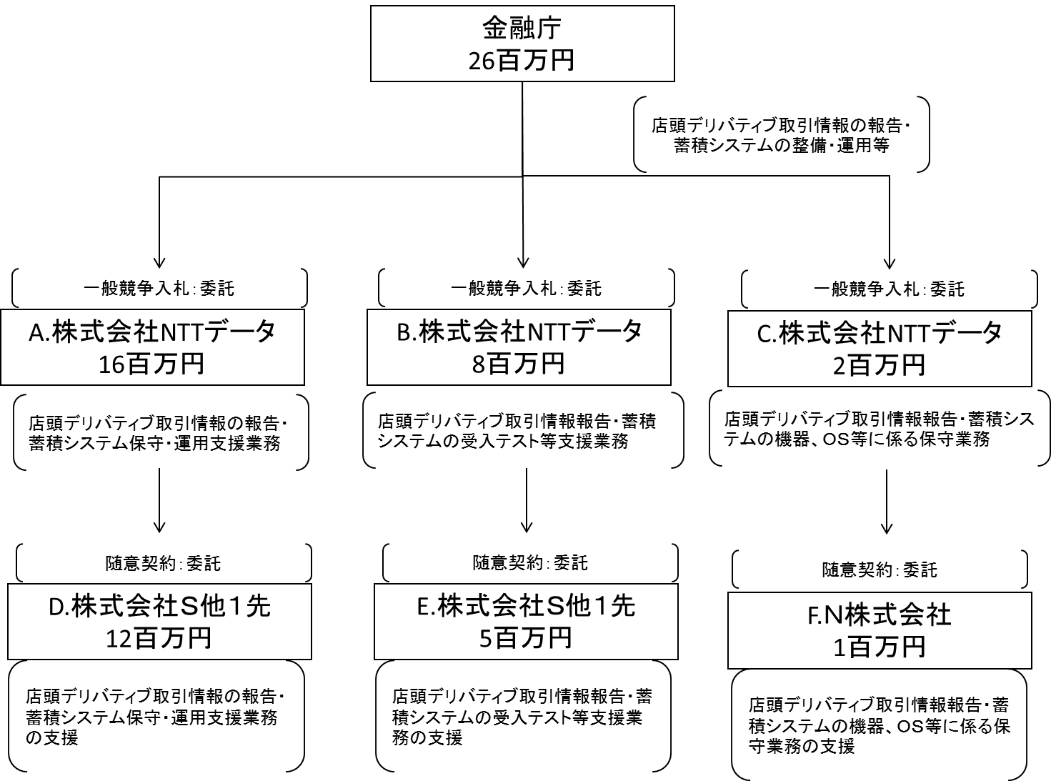

費目・使途 （「資金の流れ」においてブロックごとに最大の金額が支出されている者について記載する。費目と使途の双方で実情が分かるように記載） |  |  | A. |  |  |  |  |  |  |  |  |  |  |  |  | E.
 |  |  | 費 目 |  | 使 途 |  |  |  |  |  |  |  |  | 金 額 (百万円） |  | 費 目 |  |  |  | 使 途 |  |  |  |  |  |  |  |  | 金 額 (百万円）
 |  |  | 委託費 |  | 店頭デリバティブ取引情報の報告・蓄積システム保守・運用支援業務 |  |  |  |  |  |  |  |  | 16 |  | 委託費 |  |  |  | 店頭デリバティブ取引情報報告・蓄積システムの受入テスト等支援業務の支援 |  |  |  |  |  |  |  |  | 5

 |  |  | 計 |  |  |  |  |  |  |  |  |  |  | 16 |  | 計 |  |  |  |  |  |  |  |  |  |  |  |  | 5
 |  |  | B. |  |  |  |  |  |  |  |  |  |  |  |  | F.
 |  |  | 費 目 |  | 使 途 |  |  |  |  |  |  |  |  | 金 額 (百万円） |  | 費 目 |  |  |  | 使 途 |  |  |  |  |  |  |  |  | 金 額 (百万円）
 |  |  | 委託費 |  | 店頭デリバティブ取引情報報告・蓄積システムの受入テスト等支援業務 |  |  |  |  |  |  |  |  | 8 |  | 委託費 |  |  |  | 店頭デリバティブ取引情報報告・蓄積システムの機器、ＯＳ等に係る保守業務の支援 |  |  |  |  |  |  |  |  | 1

 |  |  | 計 |  |  |  |  |  |  |  |  |  |  | 8 |  | 計 |  |  |  |  |  |  |  |  |  |  |  |  | 1
 |  |  | C. |  |  |  |  |  |  |  |  |  |  |  |  | G.
 |  |  | 費 目 |  | 使 途 |  |  |  |  |  |  |  |  | 金 額 (百万円） |  | 費 目 |  |  |  | 使 途 |  |  |  |  |  |  |  |  | 金 額 (百万円）
 |  |  | 委託費 |  | 店頭デリバティブ取引情報報告・蓄積システムの機器、ＯＳ等に係る保守業務 |  |  |  |  |  |  |  |  | 2

 |  |  | 計 |  |  |  |  |  |  |  |  |  |  | 2 |  | 計 |  |  |  |  |  |  |  |  |  |  |  |  | 0
 |  |  | D. |  |  |  |  |  |  |  |  |  |  |  |  | H.
 |  |  | 費 目 |  | 使 途 |  |  |  |  |  |  |  |  | 金 額 (百万円） |  | 費 目 |  |  |  | 使 途 |  |  |  |  |  |  |  |  | 金 額 (百万円）
 |  |  | 委託費 |  | 店頭デリバティブ取引情報の報告・蓄積システム保守・運用支援業務の支援 |  |  |  |  |  |  |  |  | 12

 |  |  | 計 |  |  |  |  |  |  |  |  |  |  | 12 |  | 計 |  |  |  |  |  |  |  |  |  |  |  |  | 0

 | 支出先上位１０者リスト
 | A.
 |  | 支 出 先 |  |  |  | 業 務 概 要 |  |  |  |  |  |  |  |  |  |  |  |  |  |  |  |  | 支 出 額 （百万円） |  |  | 入札者数 |  |  | 落札率
1 |  | 株式会社ＮＴＴデータ |  |  |  | 店頭デリバティブ取引情報の報告・蓄積システム保守・運用支援業務 |  |  |  |  |  |  |  |  |  |  |  |  |  |  |  |  | 16 |  |  | 1 |  |  | -

 | B
 |  | 支 出 先 |  |  |  | 業 務 概 要 |  |  |  |  |  |  |  |  |  |  |  |  |  |  |  |  | 支 出 額 （百万円） |  |  | 入札者数 |  |  | 落札率
1 |  | 株式会社ＮＴＴデータ |  |  |  | 店頭デリバティブ取引情報報告・蓄積システムの受入テスト等支援業務 |  |  |  |  |  |  |  |  |  |  |  |  |  |  |  |  | 8 |  |  | 1 |  |  | -

 | C
 |  | 支 出 先 |  |  |  | 業 務 概 要 |  |  |  |  |  |  |  |  |  |  |  |  |  |  |  |  | 支 出 額 （百万円） |  |  | 入札者数 |  |  | 落札率
1 |  | 株式会社ＮＴＴデータ |  |  |  | 店頭デリバティブ取引情報の報告・蓄積システムの機器、ＯＳ等に係る保守業務 |  |  |  |  |  |  |  |  |  |  |  |  |  |  |  |  | 2 |  |  | 1 |  |  | -

 | D
 |  | 支 出 先 |  |  |  | 業 務 概 要 |  |  |  |  |  |  |  |  |  |  |  |  |  |  |  |  | 支 出 額 （百万円） |  |  | 入札者数 |  |  | 落札率
1 |  | 株式会社Ｓ |  |  |  | 店頭デリバティブ取引情報の報告・蓄積システム保守・運用支援業務の支援(マスタ修正、障害対応等） |  |  |  |  |  |  |  |  |  |  |  |  |  |  |  |  | 8 |  |  | 随意契約 |  |  | -
2 |  | N株式会社 |  |  |  | 店頭デリバティブ取引情報の報告・蓄積システム保守・運用支援業務の支援(プロジェクト管理等） |  |  |  |  |  |  |  |  |  |  |  |  |  |  |  |  | 4 |  |  | 随意契約 |  |  | -

 | E
 |  | 支 出 先 |  |  |  | 業 務 概 要 |  |  |  |  |  |  |  |  |  |  |  |  |  |  |  |  | 支 出 額 （百万円） |  |  | 入札者数 |  |  | 落札率
1 |  | 株式会社Ｓ |  |  |  | 店頭デリバティブ取引情報報告・蓄積システムの受入テスト等支援業務の支援（マスタ修正等） |  |  |  |  |  |  |  |  |  |  |  |  |  |  |  |  | 3 |  |  | 随意契約 |  |  | -
2 |  | N株式会社 |  |  |  | 店頭デリバティブ取引情報報告・蓄積システムの受入テスト等支援業務の支援（プロジェクト管理等） |  |  |  |  |  |  |  |  |  |  |  |  |  |  |  |  | 2 |  |  | 随意契約 |  |  | -

 | F
 |  | 支 出 先 |  |  |  | 業 務 概 要 |  |  |  |  |  |  |  |  |  |  |  |  |  |  |  |  | 支 出 額 （百万円） |  |  | 入札者数 |  |  | 落札率
1 |  | N株式会社 |  |  |  | 店頭デリバティブ取引情報の報告・蓄積システムの機器、ＯＳ等に係る保守業務の支援 |  |  |  |  |  |  |  |  |  |  |  |  |  |  |  |  | 1 |  |  | 随意契約 |  |  | -

